גיליון1
פקודה | i | mat |  |  | mat[0] |  |  |  |  |  |  |  |  |  |  |  | תנאי
int i=0 | 0
mat=(int**)malloc(3*sizeof(int*)) |  | 0 | 1 | 2
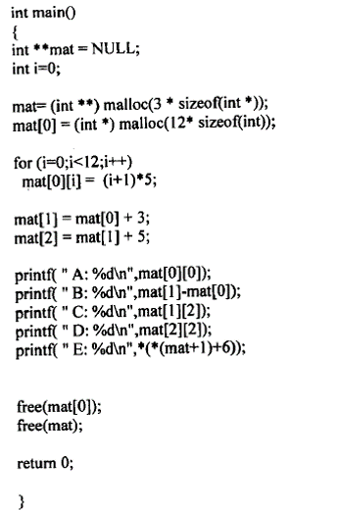
mat[0]=(int*)malloc(12*sizeof(int)); |  |  |  |  | 0 | 1 | 2 | 3 | 4 | 5 | 6 | 7 | 8 | 9 | 10 | 11
 |  |  |  |  | 5 | 10 | 15 | 20 | 25 | 30 | 35 | 40 | 45 | 50 | 55 | 60

for(i=0;i<12;i++) | 0 |  |  |  |  |  |  |  |  |  |  |  |  |  |  |  | T
mat[0][i]=(i+1)*5;
for(i=0;i<12;i++) | 1 |  |  |  |  |  |  |  |  |  |  |  |  |  |  |  | T
mat[0][i]=(i+1)*5;
…
for(i=0;i<12;i++) | 11 |  |  |  |  |  |  |  |  |  |  |  |  |  |  |  | T
mat[0][i]=(i+1)*5;
for(i=0;i<12;i++) | 12 |  |  |  |  |  |  |  |  |  |  |  |  |  |  |  | F
mat[1]=mat[0]+3 |  | 0 | 1 | 2

mat[2]=mat[1]+5 |  | 0 | 1 | 2

פלט
A: 5
B: 3
C:30
D:55
E:50
printf("A: %d\n",mat[0][0]);
printf("B: %d\n",mat[1]-mat[0]);
printf("C: %d\n",mat[1][2]);
printf("D: %d\n",mat[2][2]);
printf("E: %d\n",*(*(mat+1)+6));
mat[1][6]
*(mat+1) ----> mat[1]
printf("E: %d\n",mat[1][6]);
free(mat[0]) |  |  |  |  |  |  | משחרר את המערך הצהוב (mat[0])
free(mat) |  |  |  |  |  |  | משחרר את מערך המצביעים (כחול)

